тит лист
Муниципальное общеобразовательное бюджетное учреждение средняя общеобразовательная школа с. Тубинский муниципального района Баймакский район Республики Башкортостан

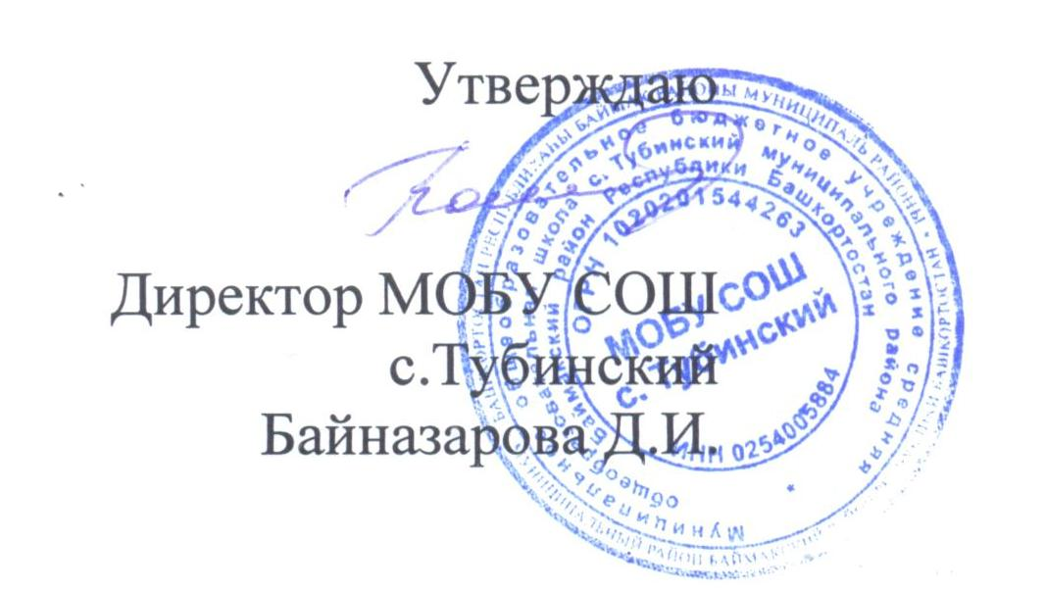

Примерное 2-х недельное меню для детей с 11 до 18 лет
 | весенне – летний период

